①Visual Studio Codeのインストール
■「Visual Studio Code」をダウンロード、インストール
 | ・ダウンロードサイト
 | https://azure.microsoft.com/ja-jp/products/visual-studio-code/

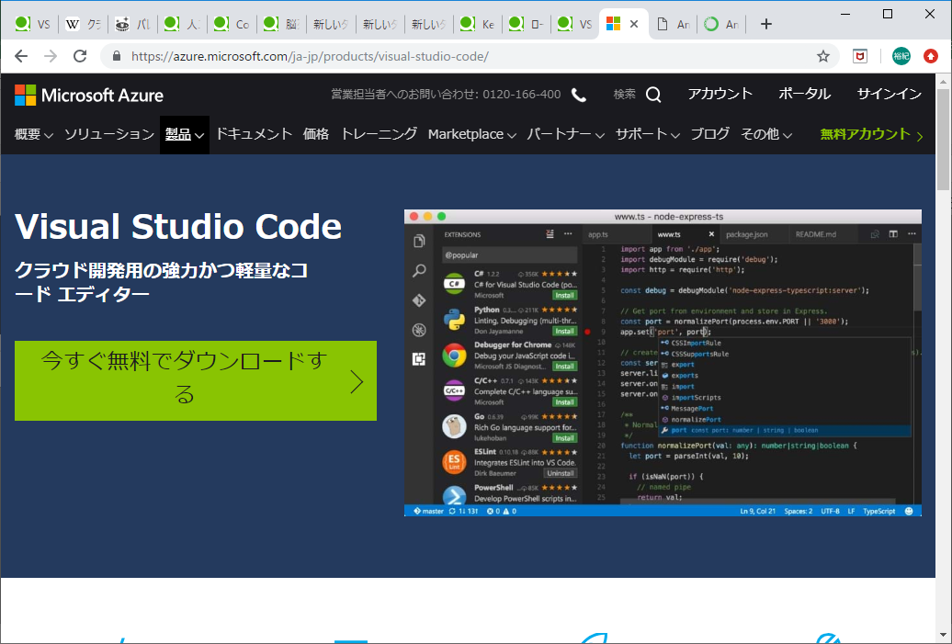

 | ・Visual Studio Codeのインストール
 |  | 後を考えると、環境変数を設定しないほうがいいかもしれません。

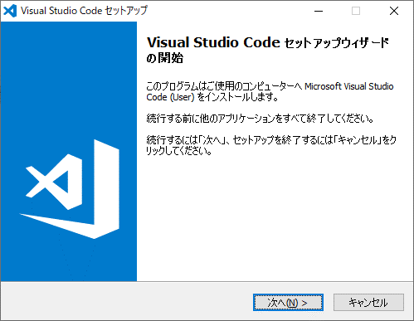

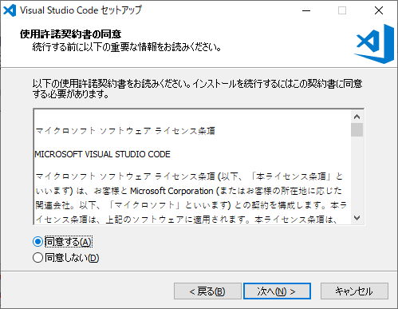

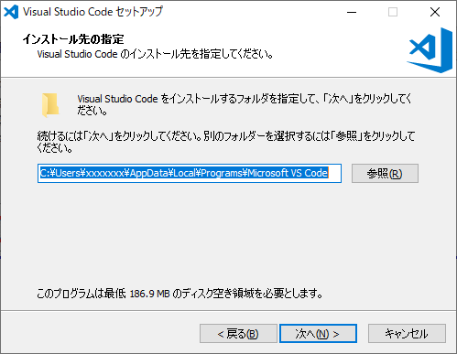

任意でOK

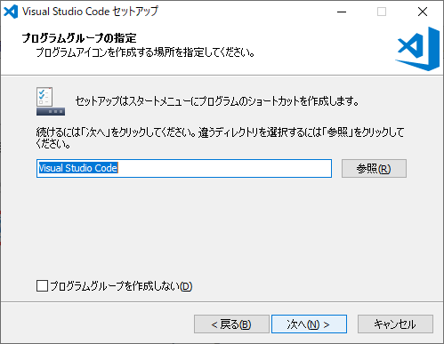

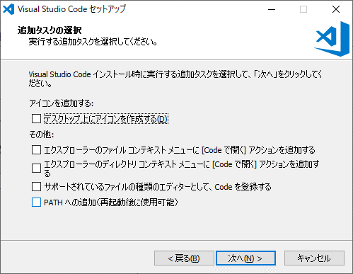

ここは追加しないほうがいいと思う

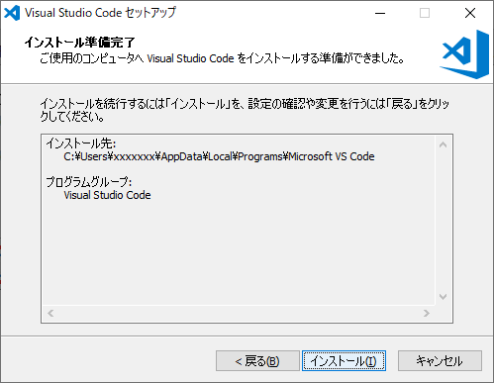

 | これで、VSCodeが立ち上がればOK。
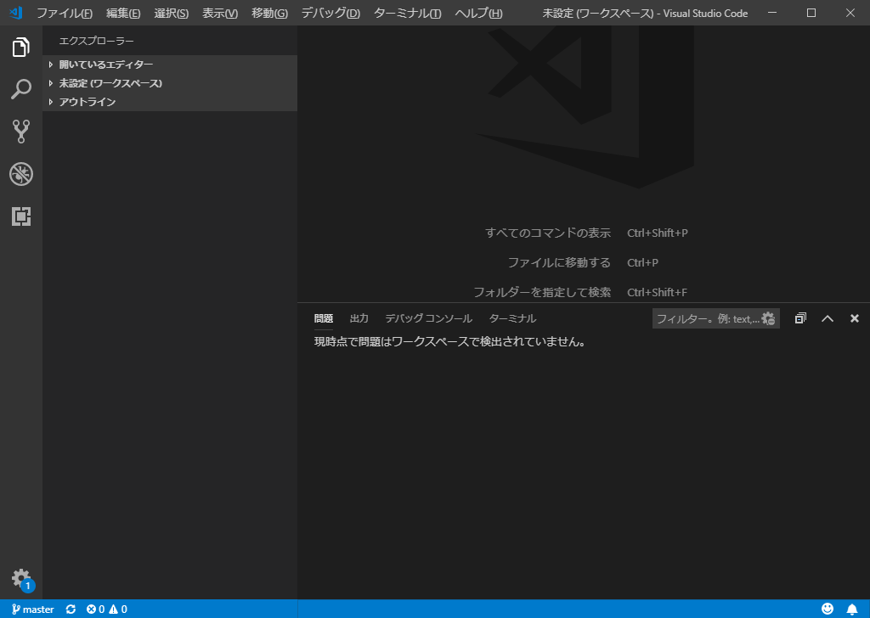

 | ・gitHubとの連携
 |  | 「gitHubとの連携」シート参照。

②Anacondaのインストール
・Anacondaのダウンロード、インストール
 | ・ダウンロードサイト
 | https://www.anaconda.com/distribution/
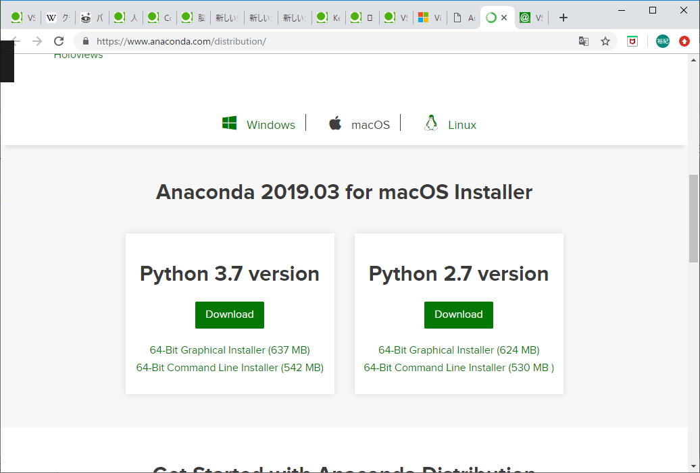

 | ・Anaconda3のインストール
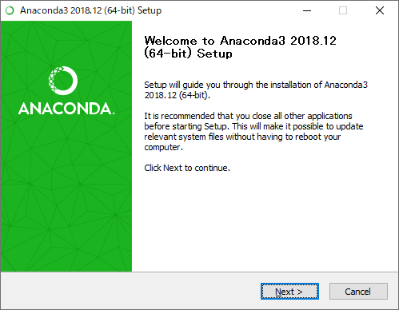

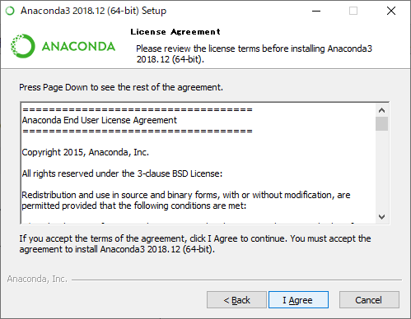

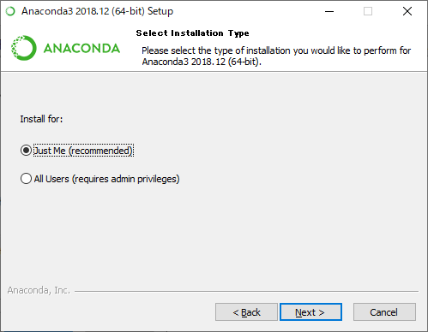

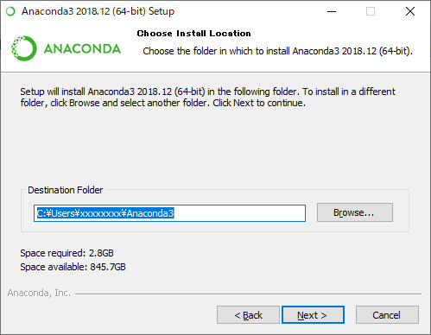

任意でOK

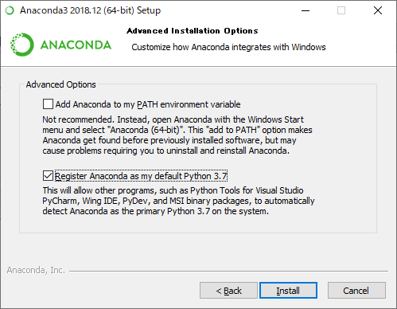

 | ・環境変数の設定
 |  | コントロールパネル>システムとセキュリティ>システム
 |  | より、システムの詳細設定>環境変数
 |  | で、変数Pathに以下を設定する。

 |  | C:\Users\xxxxx\Anaconda3
 |  | C:\Users\xxxxx\Anaconda3\Scripts
 |  | ※Anaconda3をインストールした場所

 | ・Visual Studio Codeを確認
 |  | git bashからPythonのインストールを確認
 |  | ※git bashの連携は「git bashの連携」シートを参照

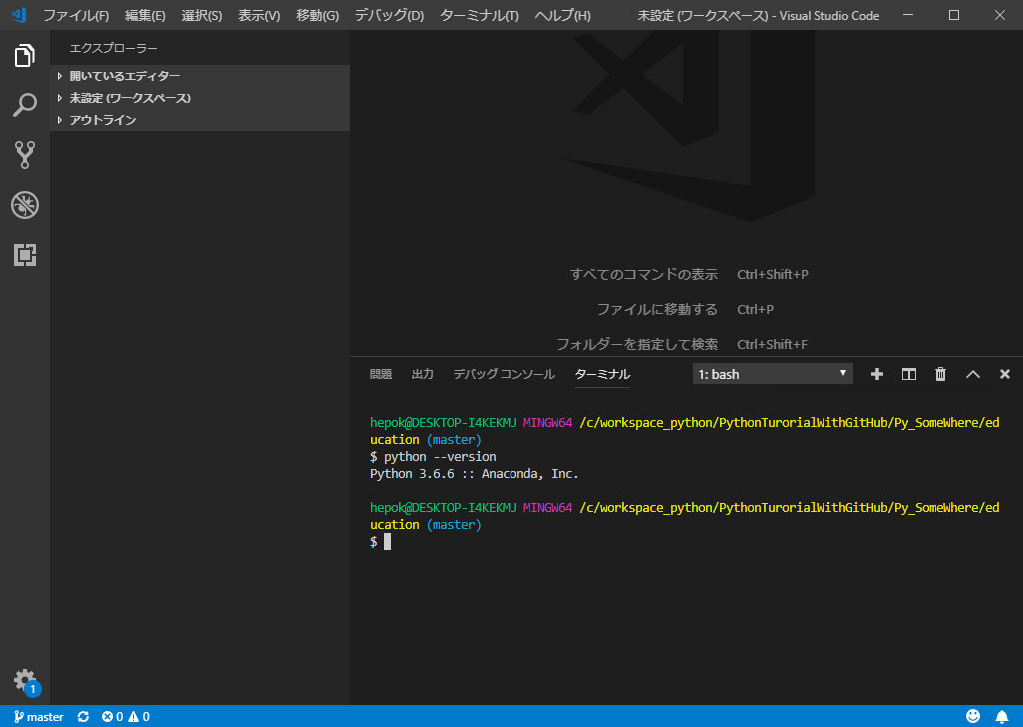

 |  | ※python --versionと打ち、エラーにならなければOK

gitHubとの連携
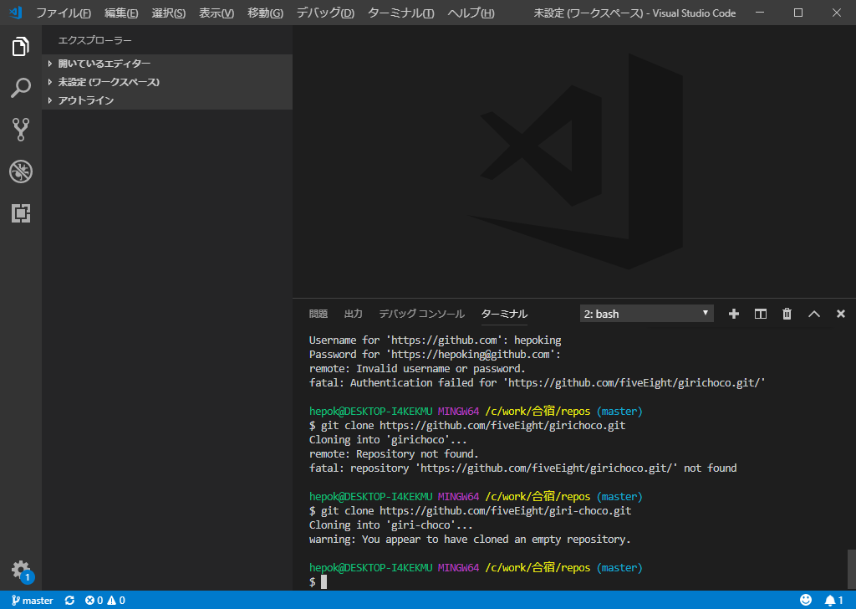
■gitHubとの連携
※Anacondaのインストールを終えてから、作業すること。

まず、ローカル環境をgitのバージョン管理対象にする。
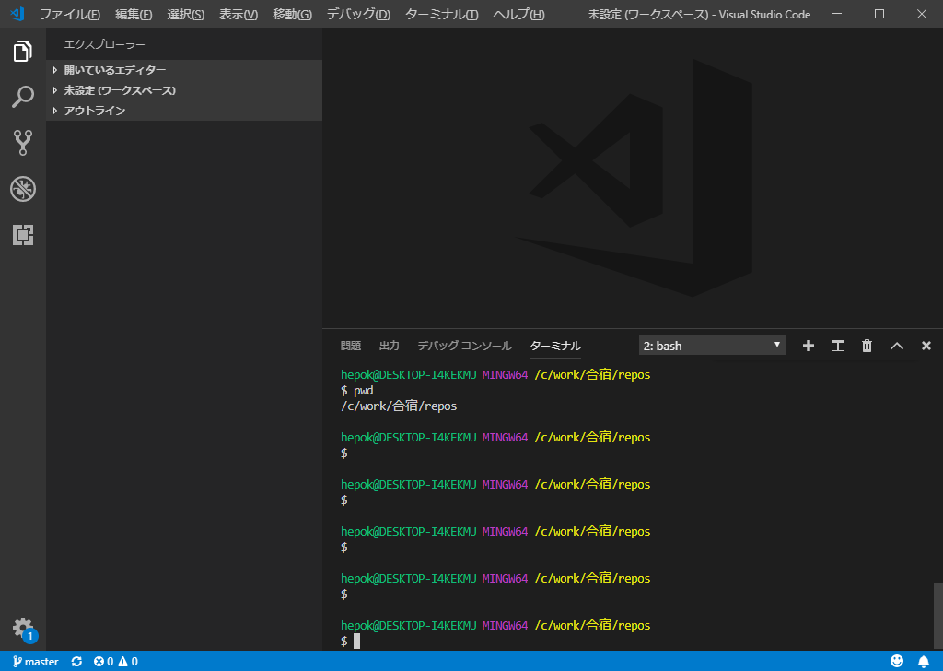

cd xxxxxx
で、作業対象のフォルダへ移動

作業対象のフォルダへ移動し、「git init」とする。

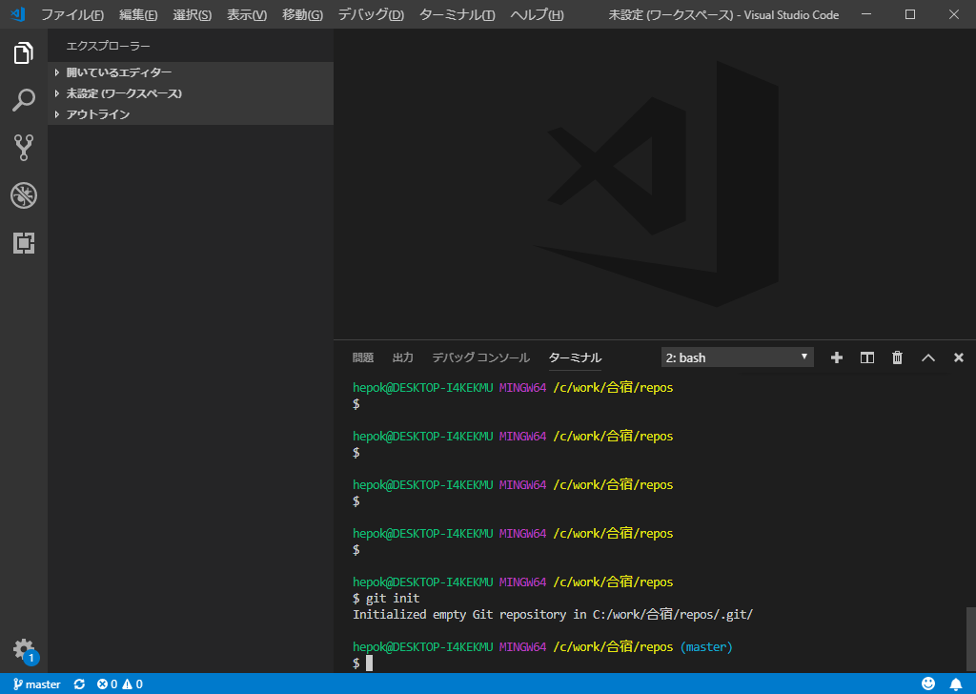

次に、gitHubと連携
⇒gitHubのURLに向けるよう設定 | つ
git remote add origin https://github.com/fiveEight/girichoco.git

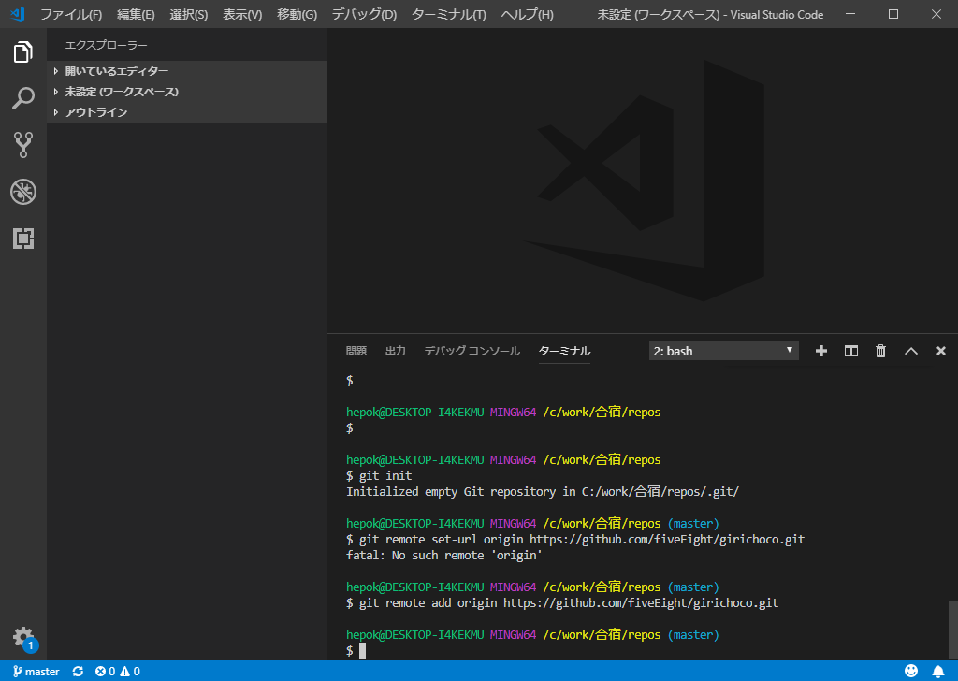

次にクローン（チェックアウト）
公開キーを使用して、クローン
git clone https://github.com/fiveEight/giri-choco.git

⇒Enter passphrase for key '/c/Users/xxxxxx/.ssh/id_rsa_gitHub':
と聞かれるので、パスワードを入力
※公開鍵を作っていない人は以下のURLを参照して、公開鍵を作成すること
https://qiita.com/0ta2/items/25c27d447378b13a1ac3

git bashの連携
■git bashの連携
 | ⇒gitのインストールも含みます。以下のURLを参考に構築
 | https://qiita.com/psychoroid/items/63cc0ece70fce0f0cfc0

以下のような画面になれば、OK。

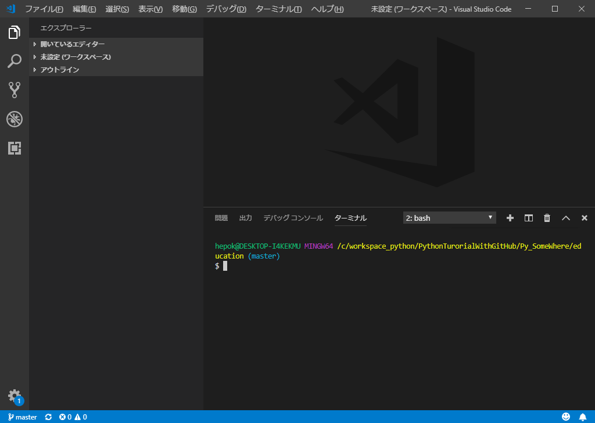

・bashになっていること

